Worksheet
GRAFICOS RUTAS
Clientes Villatours

2019-07-05 - 2019-07-05
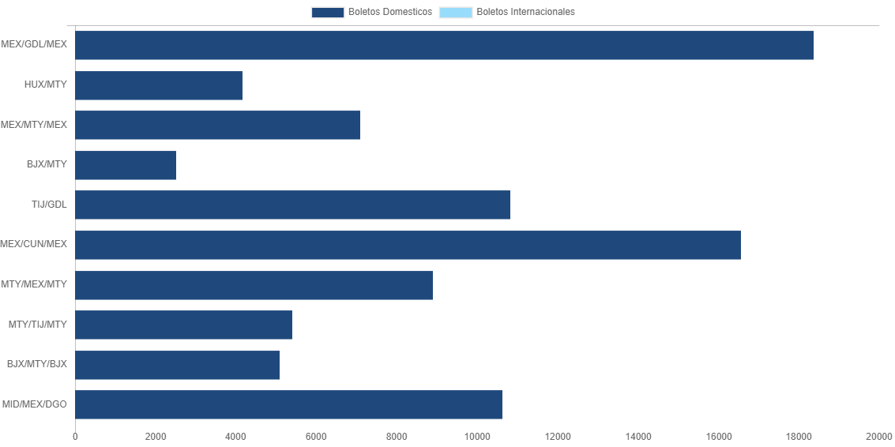

RUTA | CANT | TARIFA/Pesos | %Part
MEX/GDL/MEX | 5 | 18,368 | 20.51%
HUX/MTY | 4 | 4,160 | 4.64%
MEX/MTY/MEX | 4 | 7,091 | 7.92%
BJX/MTY | 3 | 2,514 | 2.81%
TIJ/GDL | 3 | 10,815 | 12.08%
MEX/CUN/MEX | 3 | 16,563 | 18.49%
MTY/MEX/MTY | 3 | 8,909 | 9.95%
MTY/TIJ/MTY | 2 | 5,415 | 6.05%
BJX/MTY/BJX | 2 | 5,096 | 5.69%
MID/MEX/DGO | 2 | 10,632 | 11.87%
Total BOLETOS DOMESTICOS | 31 | 89,563 | 100.00%
El consumo es la tarifa antes de impuestos de iva y tua.
El consumo es de tarifa de servicios de vuelos.(No cargos por cambios y revisados)
Cantidades en Pesos Mexicanos

